Sheet1
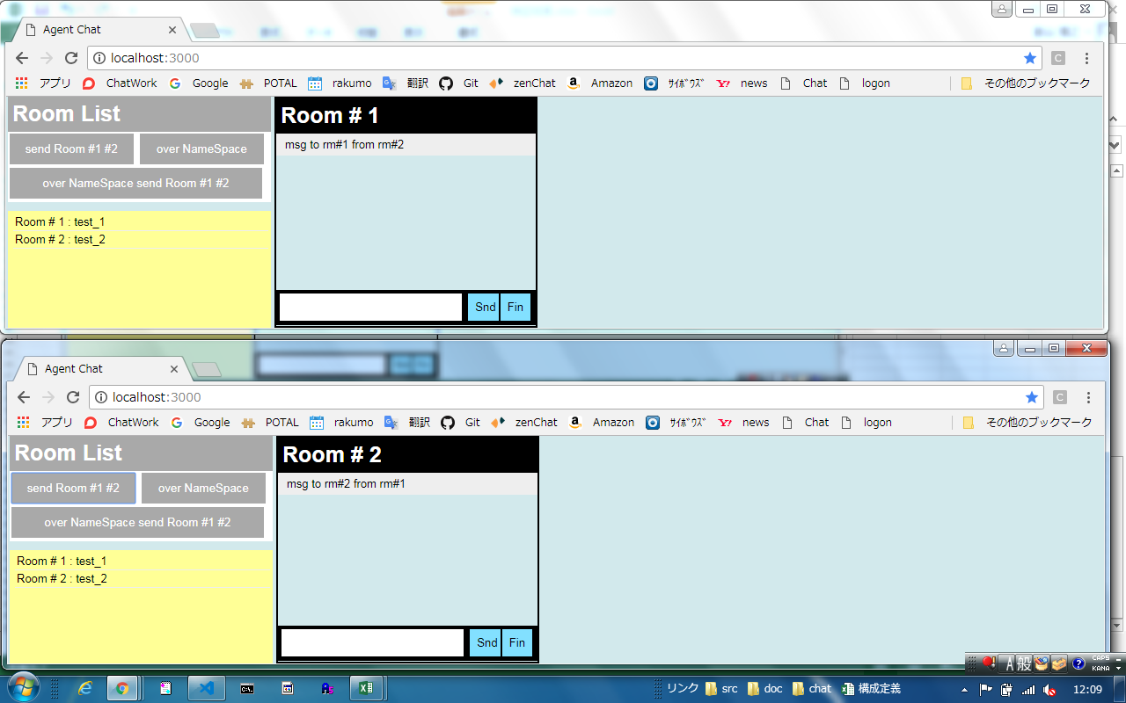
１．該当するroomに所属していなくても、そのroomにemitできるか。

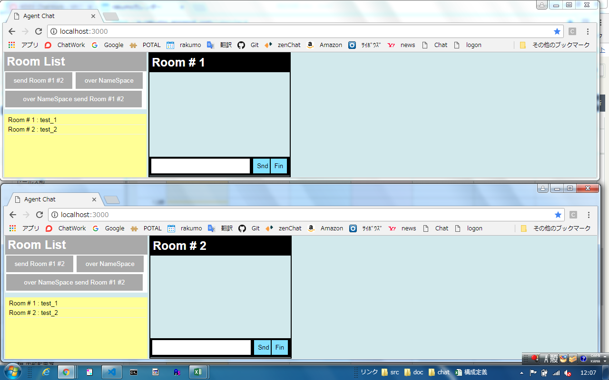

１．１．Aさん→Room１に入室、Bさん→Room２に入室、Aさんのボタン押下でRoom２にメッセージをemit、Bさんの画面にのみメッセージが表示される

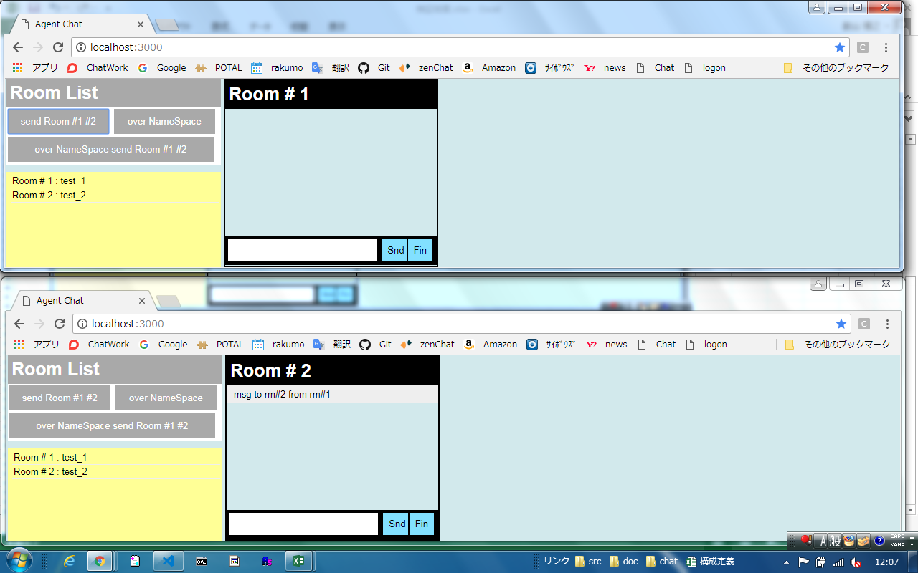

１．２．Ｂさんのボタン押下でRoom１にメッセージをemit、Aさんの画面にのみメッセージが表示される

Sheet2
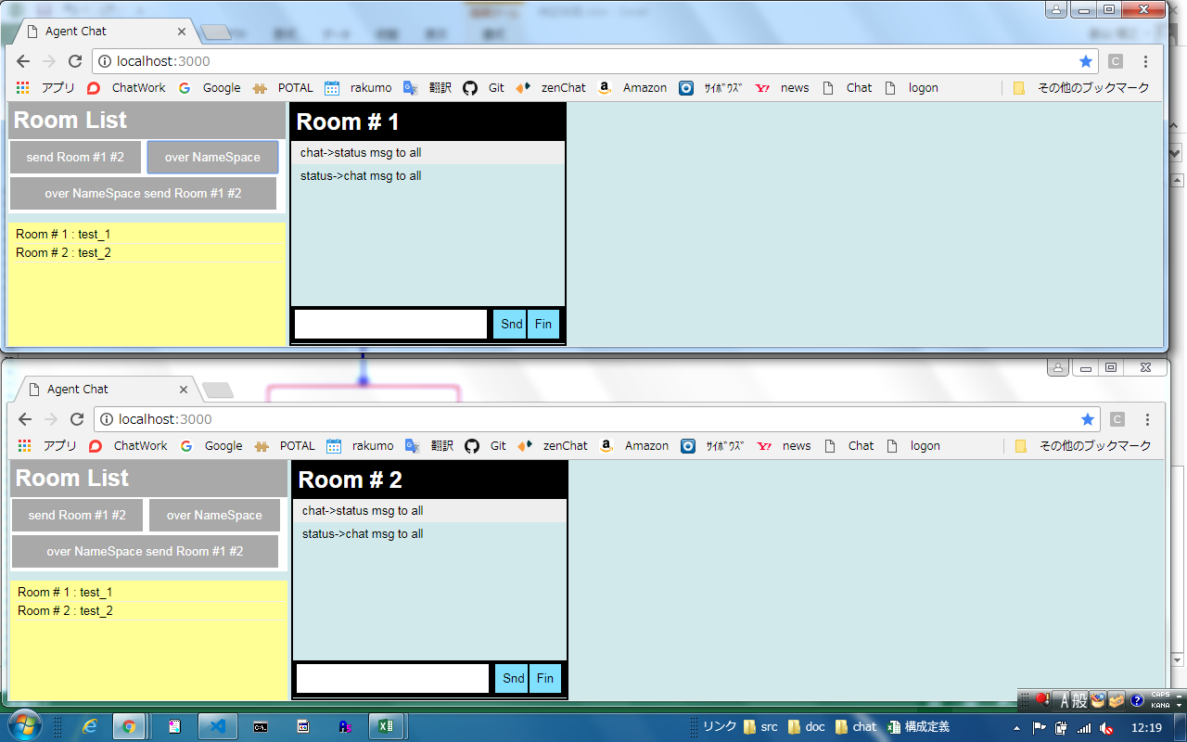
2. Namespaceを横断してメッセージが送れること。

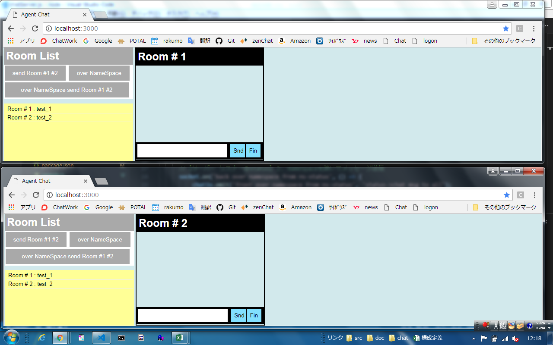

Aさん→Room１に入室、Bさん→Room２に入室、AさんBさん共に→Statusにconnect、Chatにconnect、
Client側の処理でChatソケットへemit、Server側の処理でStatusソケットへemit処理実行
Client側の処理でStatusソケットへemit、Server側の処理でChatソケットへemit処理実行
それぞれのemitで渡されたメッセージがAさん、Bさんの画面に表示されること。

Sheet3
3. 「1.」と「2.」の複合を整理して実験する。

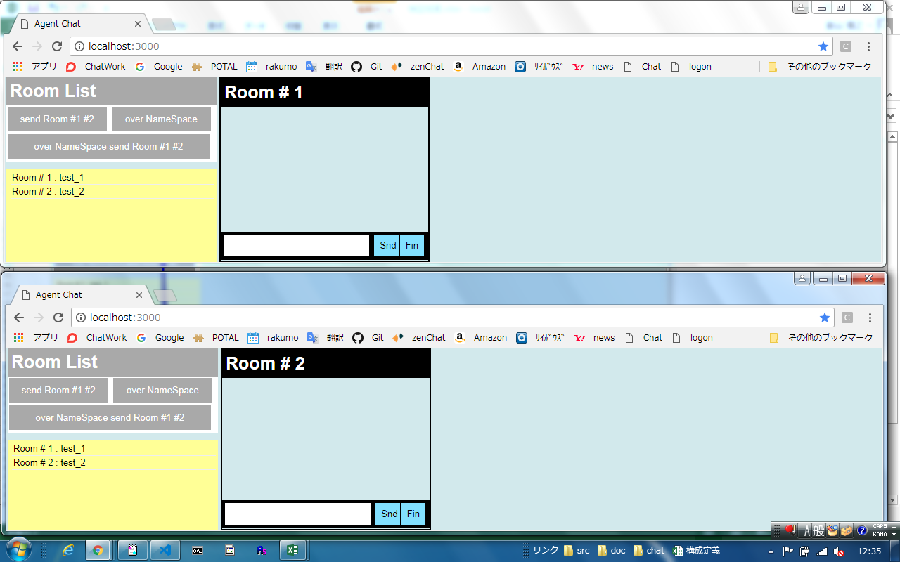

Aさん→Room１に入室、Bさん→Room２に入室、AさんBさん共に→Statusにconnect、Chatにconnect、
Aさんが
Client側の処理でChatソケットへemit、Server側の処理でRoom２のStatusソケットへemit処理実行
Client側の処理でStatusソケットへemit、Server側の処理でRoom２のChatソケットへemit処理実行
emitで渡されたメッセージがBさんの画面のみに表示されること。

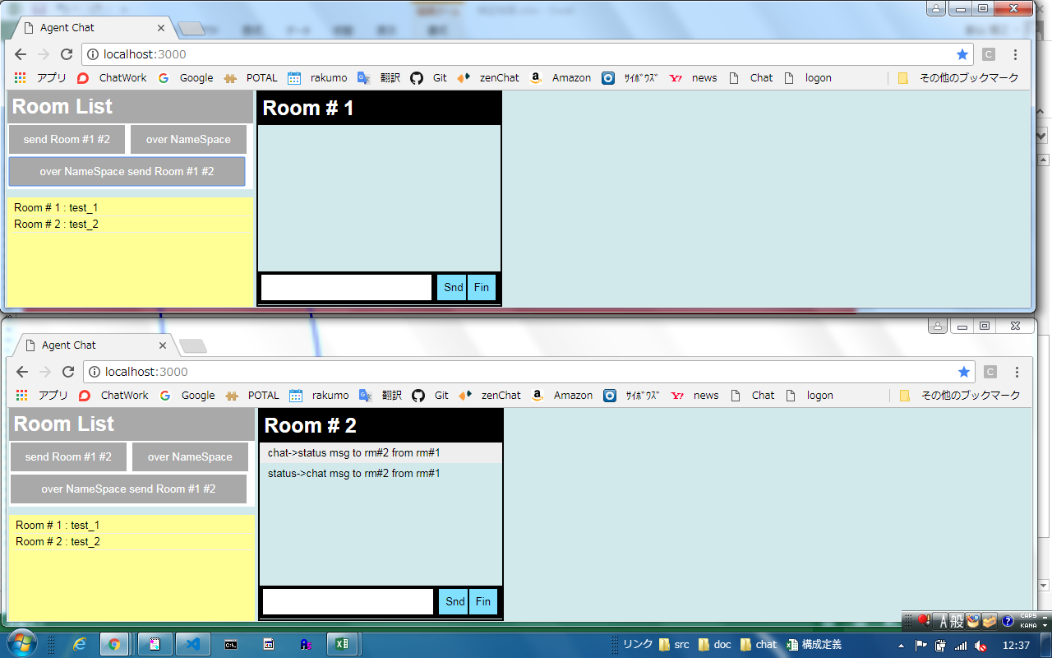

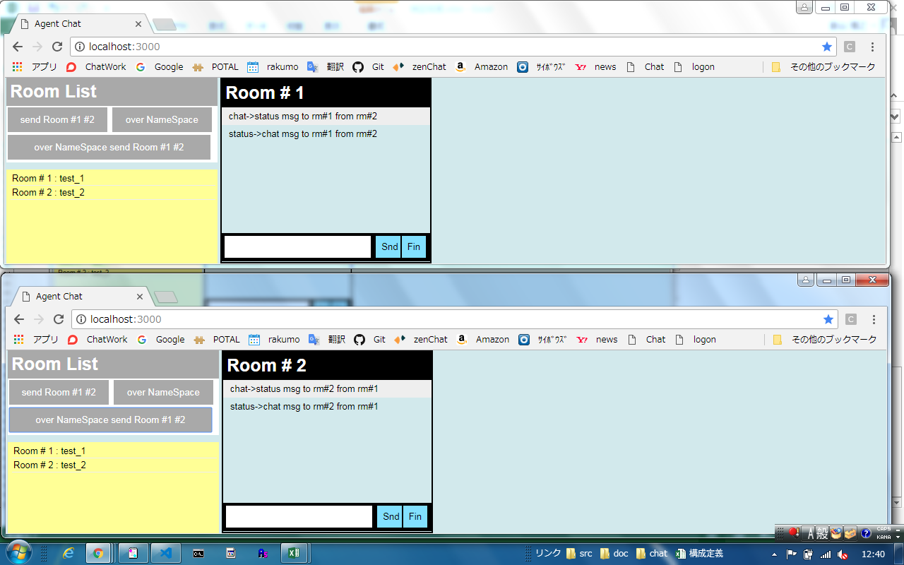

Bさんが
Client側の処理でChatソケットへemit、Server側の処理でRoom１のStatusソケットへemit処理実行
Client側の処理でStatusソケットへemit、Server側の処理でRoom１のChatソケットへemit処理実行
emitで渡されたメッセージがAさんの画面のみに表示されること。

